상품제안서
세법이야기(세무캘린더) (달력/캘린더) | 상품코드: S23738

 |  |  |  |  |  |  | 02-713-8555 | www.synergygift.co.kr
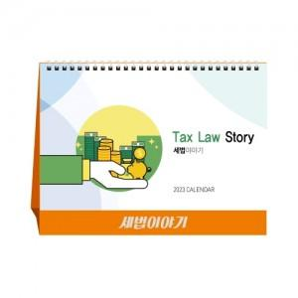

【상세/제작정보】

【인쇄/포장옵션】 | 불박, 금박, 은박 / 종이봉투 동봉

【공급단가】 | 수량 | 100~ | 500~ | 1,000~ | 3,000~ | 5,000~
*VAT별도 | 단가 | 1,620원 | 1,560원 | 1,500원 | 1,440원 | 1,400원

【상품 URL】 | https://www.synergygift.co.kr:443/src/goods_detail.php?gdno=23738

